画面イメージ
画面イメージ |  | ecoシリーズ 売掛伝票登録Form(AC180)
画面ID |  | AC180 | 画面名称 | 売掛伝票入力 | 作成 | S.Nobukuni | 更新 | T.Tsutsutani
Ver. |  | 1.0.0a |  |  |  |  |  | 2018-11-29

 | 完成したら本物のHTMLに置き換える

見出表示
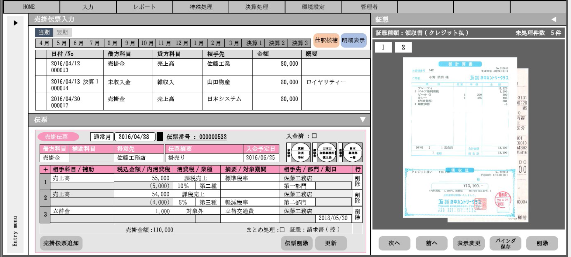

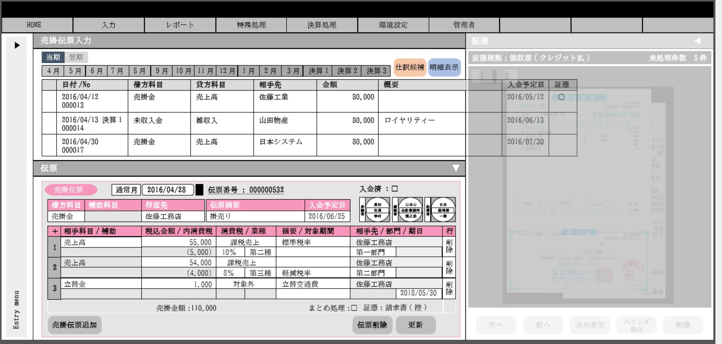

グリットを横にスクロースすると出てくる

明細表示
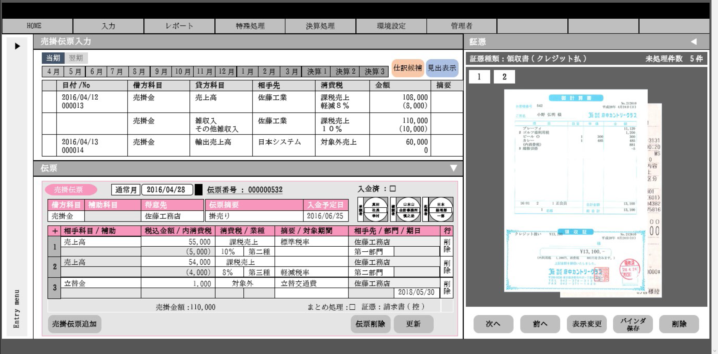

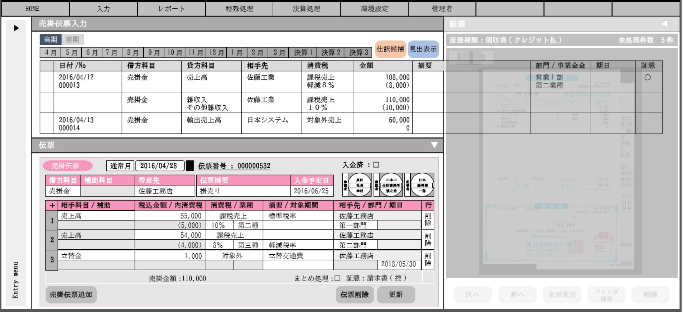
グリットを横にスクロースすると出てくる

DB・他のモジュールの相関
●DB
テーブル一覧 | C | R | U | D | 用途
仕訳（tbl_journal） |  | ○ |  |  | 仕訳データの取得
仕訳明細(tbl_journal_detail) |  | ○ |  |  | 仕訳明細データの取得
取引先(tbl_customer) |  | ○ |  |  | 仕訳に対して紐づく名称の取得
部門（tbl_segment） |  | ○ |  |  | 仕訳に対して紐づく名称の取得
消費税区分（tbl_consumption_tax） |  | ○ |  |  | 仕訳に対して紐づく名称の取得
消費税率（tbl_consumption_tax_rate） |  | ○ |  |  | 仕訳に対して紐づく名称の取得

●呼び出し別サービスクラス
機能 |  |  |  |  | 用途
AC610 |  |  |  |  | 入力した伝票の仕訳登録を行う。

【相関】の説明
『オートシェイプの色』
青：サービス
オレンジ：テーブル（DB）
『図の位置の関係』
当該処理（AC080）の上部にはメインで読込テーブルを記載する。
左に参照系のテーブルやサービスを記載する。
『矢印の説明』
・テーブルに伸びている矢印
両端が矢印は、読み書きを行っている。
片方が矢印は、参照を行っている。
●相関
仕訳
画面

仕訳明細

AC180
取引先

部門

消費税区分

消費税率

AC610

Bean・DTO定義
Bean・DTOの型名 | Bean・DTOの論理名 | 備考

製造段階でこのシートの記述は完成させること。

